Лист1
DIV-TOYS мягкая игрушка, ИП Дзюбло И.В., ООО"ДИВТойс"
Краснодар, Новороссийская ул., д. 14 ТЦ Радуга, офис 124. 121552, Москва, ул.Крылатская 10, офис 104.
Email: div-toys@yandex.ru
Телефон: 8 (800) 775-13-42, 8(861)274-57-94, Моб. телефон: 8 (918) 439-34-69
Наш сайт : www.div-toys.ru
Прайс на 20,04,2017г
Минимальная сумма заказа 30,000 руб.
Компания "ДИВТойс" обладает лицензией на мягкую игрушку: "Миньон, Спанч Боб, Злые птички"
Артикул | Фото | Наименование | Размер,см. | Кол-во в упаковке, шт. | Кол-во шт. | Цена без НДС | Сумма | Цена с НДС
114342 | 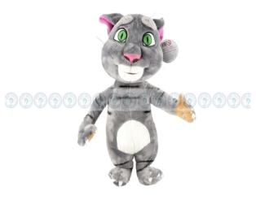 | Музыкальная игрушка КОТ (повторяшка), повторяет все -Вами сказанное. | 35 | 1 |  | 410.00р. | 0 | 451.00
114347 | 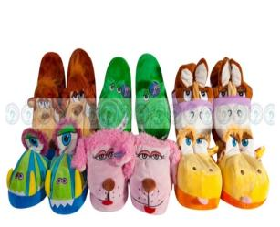 | Тапки с приколом! При ходьбе открывается рот, подымаются уши, открываются глаза) Кол-во в упаковке: 6 пар. | 18-20, 20-22, 22-24см. 28,34,37 | 6 |  | 150.00р. | 0 | 165.00
114365 | 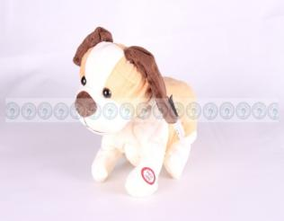 | Музыкально-механическая игрушка"Собачка", скулит,лает,двигается, встает на задние лапы. | 21 | 1 |  | 300.00р. | 0 | 330.00
114374 | 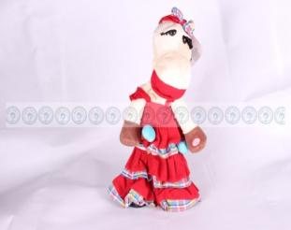 | Музыкально-механическая игрушка"Лошадка", поет цыганскую песню,танцует. | 38 | 1 |  | 300.00р. | 0 | 330.00
114477 | 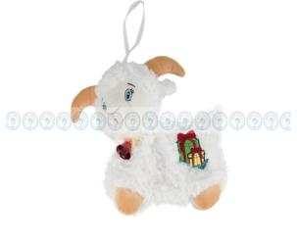 | Игрушка-сумочка | 30 | 1 |  | 150.00р. | 0 | 165.00
114705 | 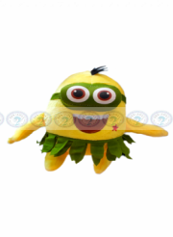 | "Миньон" аттракционый "на липучке. | 18 | 1 |  | 125.00р. | 0 | 137.50
114530 | 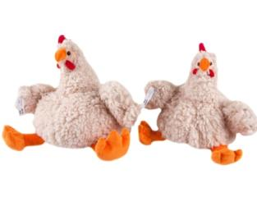 | Игрушка | 20 | 1 |  | 150.00р. | 0 | 165.00
114536 |  | Петух музыкальный | 25 | 1 |  | 280.00р. | 0 | 308.00
114543 |  | Петух музыкальный | 28 | 1 |  | 250.00р. | 0 | 275.00
114564 | 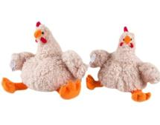 | Петух музыкальный | 28 | 1 |  | 150.00р. | 0 | 165.00
900594 | 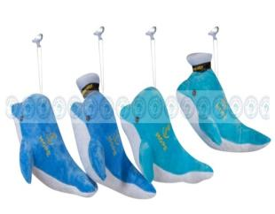 | Дельфин на липучке. С вышивкой "море "и якорь, в кепочке. | 23 | 1 |  | 95.00р. | 0 | 104.50
900727 | 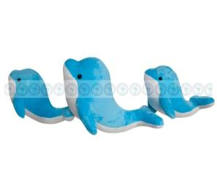 | Дельфин | 30 | 1 |  | 100.00р. | 0 | 110.00
900804 | 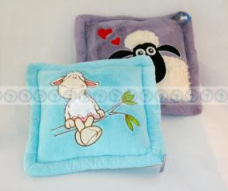 | Подушка с овечкой. Цвет: Голубой, Феолетовый, Розовый, Красный, Коричневый | 37*35 | 1 |  | 150.00р. | 0 | 165.00
900806 | 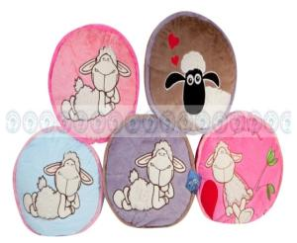 | Подушка с овечкой. Цвет: Голубой, Феолетовый, Розовый, Красный, Коричневый | 35*30 | 1 |  | 150.00р. | 0 | 165.00
900807 | 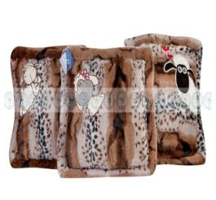 | Подушка меховая . | 37*37 | 1 |  | 200.00р. | 0 | 220.00
900811 | 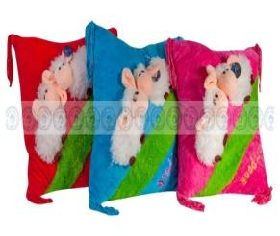 | Подушка с овечками. Цвет: Розовый, Голубой, Красный. | 40*40 | 1 |  | 150.00р. | 0 | 165.00
900830 | 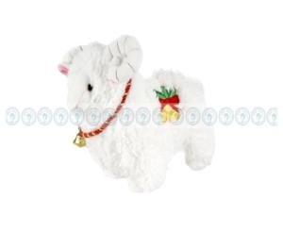 | Барашка музыкальный на веревочке. Очень большой. Цвет: Белый,Бежевый | 90 | 1 |  | 1,000.00р. | 0 | 1100.00
900832 | 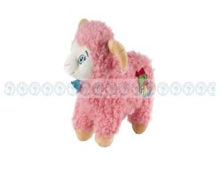 | Овечка. Цвет: Синий, Белый, Розовый, Бежевый. | 30 | 1 |  | 200.00р. | 0 | 220.00
900839 | 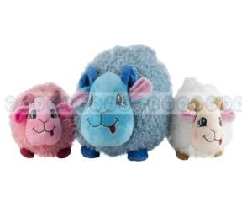 | Овечка музыкальная на веревочке. Цвет: Синий, Бежевый, Розовый, Белый. | 40 | 1 |  | 380.00р. | 0 | 418.00
900968 | 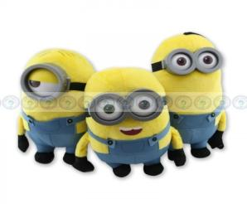 | Миньоны. Три вида: Кевин,Боб,Стюарт. С пластиковыми очками. | 25-34 | 3 |  | 450.00р. | 0 | 495.00
900971 | 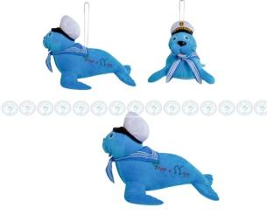 | Морж-моряк на веревочке, в кепочке и с вышивкой. | 45 | 1 |  | 485.00р. | 0 | 533.50
900972 |  | Морж-моряк на веревочке, в кепочке и с вышивкой. | 35 | 1 |  | 375.00р. | 0 | 412.50
900973 | 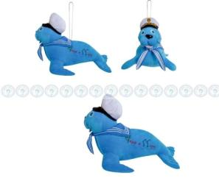 | Морж-моряк на веревочке, в кепочке и с вышивкой. | 27 | 1 |  | 225.00р. | 0 | 247.50
900974 |  | Морж-моряк белый на веревочке, в кепочке и с вышивкой. | 27 | 1 |  | 225.00р. | 0 | 247.50
900976 | 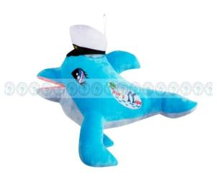 | Дельфин на веревочке, в кепочке и с вышивкой. | 45 | 1 |  | 360.00р. | 0 | 396.00
900977 | 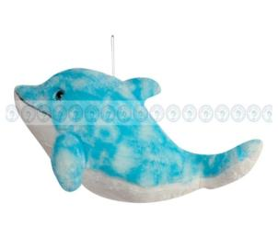 | Дельфин с веревкой. | 45 | 1 |  | 275.00р. | 0 | 302.50
900979 | 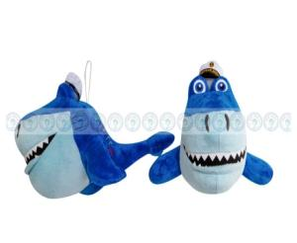 | Акула с веревкой в кепочке и с вышивкой. | 34 | 1 |  | 315.00р. | 0 | 346.50
900991 |  | "Спанч Боб", Четыре вида (отстрочка по краю). | 30 | 1 |  | 500.00р. | 0 | 550.00
900992 | 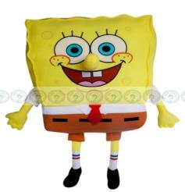 | "Спанч Боб" (отстрочка по краю). | 45 | 1 |  | 800.00р. | 0 | 880.00
900994 | 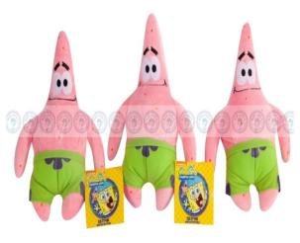 | "Патрик" | 22 | 1 |  | 125.00р. | 0 | 137.50
900995 |  | "Патрик" | 30 | 1 |  | 200.00р. | 0 | 220.00
900996 |  | "Патрик" | 43 | 1 |  | 300.00р. | 0 | 330.00
900997 | 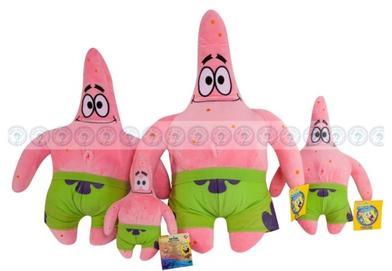 | "Патрик" | 50 | 1 |  | 395.00р. | 0 | 434.50
901006 | 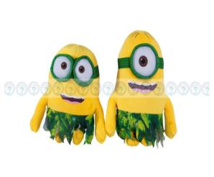 | Миньон в костюме "Гавайи", Два вида. С очками из материала. | 28 | 2 |  | 350.00р. | 0 | 385.00
901008 | 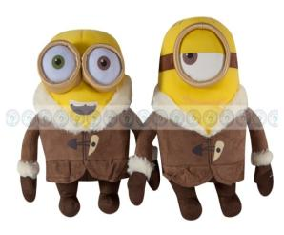 | Миньон в зимней одежде. Два вида. С очками из материала. | 28 | 2 |  | 350.00р. | 0 | 385.00
901010 | 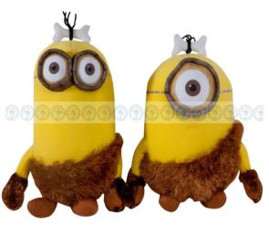 | Миньон в костюме "Пещерный человек", Два вида. С очками из материала. | 32 | 2 |  | 400.00р. | 0 | 440.00
901012 | 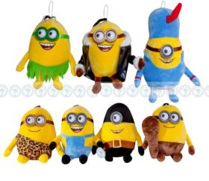 | "Миньон", Два вида, в костюме "Француз" и в куртке. С пластиковыми очками. На веревочке. | 28 | 2 |  | 350.00р. | 0 | 385.00
901013 | 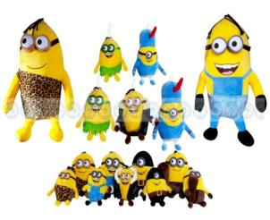 | "Миньон", Семь видов, в разных костюмах. С пластиковыми очками. На веревочке. | 65 | 7 |  | 750.00р. | 0 | 825.00
901014 |  | "Спанч Боб", Четыре вида. | 22 | 1 |  | 300.00р. | 0 | 330.00
901015 |  | "Спанч Боб", Четыре вида. | 30 | 1 |  | 470.00р. | 0 | 517.00
901016 |  | "Спанч Боб", Четыре вида. | 45 | 1 |  | 750.00р. | 0 | 825.00
901017 |  | "Спанч Боб", Четыре вида. | 48 | 1 |  | 800.00р. | 0 | 880.00
901028 | 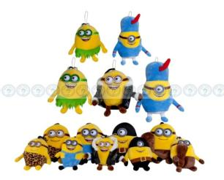 | "Миньон", Семь видов, в разных костюмах. С пластиковыми очками. На веревочке. | 22 | 7 |  | 200.00р. | 0 | 220.00
901037 | 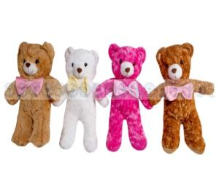 | Мишка | 53 | 1 |  | 300.00р. | 0 | 330.00
901039 | 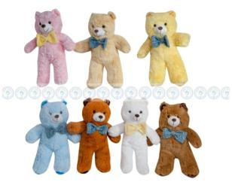 | Мишка | 34 | 1 |  | 150.00р. | 0 | 165.00
901500 | 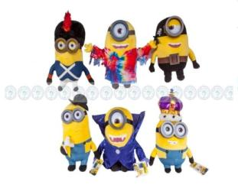 | Миньоны в разных костюмах. Шесть видов. С пластиковыми очками. | 28-32 | 6 |  | 450.00р. | 0 | 495.00
901501 | 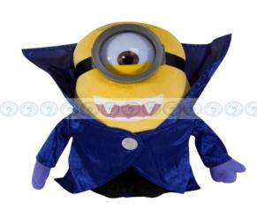 | Миньон в костюме " Вампира", с пластиковыми очками. | 28 | 1 |  | 450.00р. | 0 | 495.00
901502 |  | Миньон в костюме " Наполеона", с пластиковыми очками. | 32 | 1 |  | 450.00р. | 0 | 495.00
901503 | 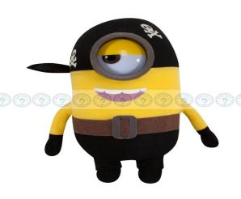 | Миньон в костюме " Пирата", с пластиковыми очками. | 28 | 1 |  | 450.00р. | 0 | 495.00
901504 |  | Миньон в костюме " Хиппи", с пластиковыми очками. | 28 | 1 |  | 450.00р. | 0 | 495.00
901505 | 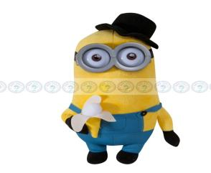 | Миньон в костюме " 60-е", с пластиковыми очками. | 32 | 1 |  | 450.00р. | 0 | 495.00
901506 | 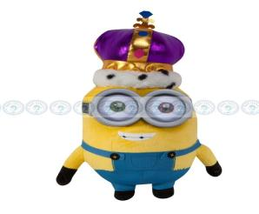 | Миньон в костюме " Короля", с пластиковыми очками. | 32 | 1 |  | 450.00р. | 0 | 495.00
901507 | 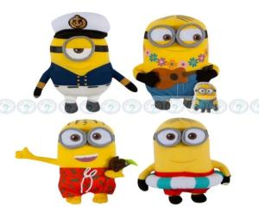 | Миньон ,четыре вида , в морских костюмах. С очками из материала. | 28-32 | 4 |  | 450.00р. | 0 | 495.00
901508 | 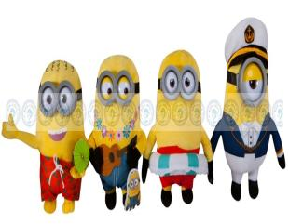 | Миньон ,четыре вида , в морских костюмах. В пластиковых очках. | 28-32 | 4 |  | 450.00р. | 0 | 495.00
901509 |  | Миньон ,четыре вида , в морских костюмах. С очками из материала. | 38 | 4 |  | 480.00р. | 0 | 528.00
901510 | 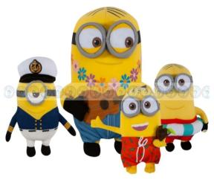 | Миньон ,четыре вида , в морских костюмах. С очками из материала. | 60-64 | 4 |  | 850.00р. | 0 | 935.00
901511 | 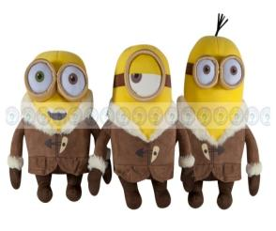 | Миньоны. Три вида, в зимней одежде. С очками из материала. | 32 | 3 |  | 400.00р. | 0 | 440.00
901512 | 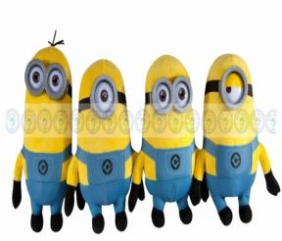 | Миньоны. Шесть видов. С пластиковыми очками. | 26-32 | 6 |  | 450.00р. | 0 | 495.00
901513 | 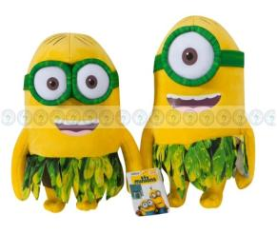 | Миньон в костюме "Гавайи". Два вида. С очками из материала. | 32 | 2 |  | 400.00р. | 0 | 440.00
901514 | 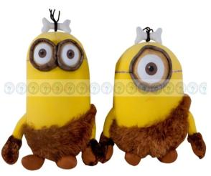 | Миньон в костюме "Пещерный человек". Два вида. С очками из материала. | 38 | 2 |  | 450.00р. | 0 | 495.00
901515 | 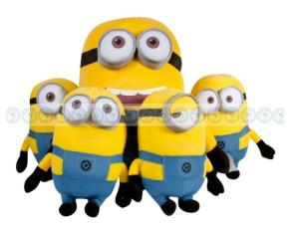 | Миньон, Шесть видов. С очками из материала. | 32 | 6 |  | 480.00р. | 0 | 528.00
901516 | 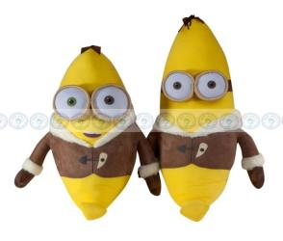 | Миньон в костюме "Банан", Два вида. С очками из материала. | 54-65 | 2 |  | 750.00р. | 0 | 825.00
901517 | 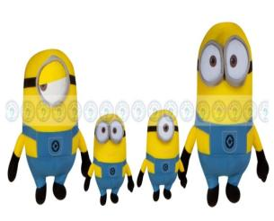 | Миньон, Шесть видов. С очками из материала. | 58-65 | 6 |  | 750.00р. | 0 | 825.00
901519 |  | Миньоны с очками из материала. Шесть видов, в разных костюмах. | 28-32 | 6 |  | 450.00р. | 0 | 495.00
 |  |  |  |  | 0 | Итого: | 0

